7673
提 案 書

真空ステンレスタンブラー |  | 参考上代 | ¥1,200 | 販売価格
 |  | （税別） |  | （税別）
【JAN】 | ゴールド：4562121889354・シルバー：4562121889361
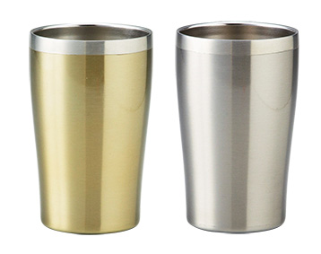 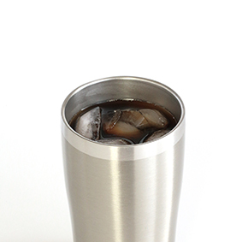 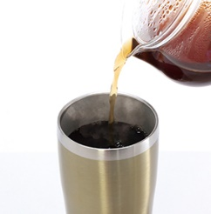 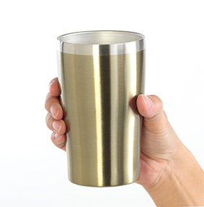 |  |  | 【商品番号】 7673-55 【本体サイズ】 φ78×125ｍｍ・150ｇ 【パッケージサイズ】 81×81×134ｍｍ・187ｇ 【個装形態】 化粧箱入 【色・柄】 ゴールド・シルバー（色指定可） 【材質】 ステンレス 【入数】 60 【商品説明】 真空二重構造で保冷・保温性に優れた ステンレスタンブラー

